Voorblad
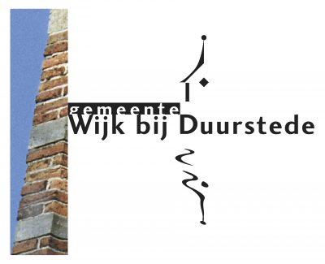


Bijlage F: Inschrijfformulier

Gemeenten Bunnik, De Bilt, Utrechtse Heuvelrug,
Wijk bij Duurstede en Zeist

Europees openbare aanbesteding
Hulpmiddelen Wmo

Referentienummer: IBMN-2023-DBI-KB-003

